MC
Telasih Makmur offset printing & packaging

MASTER CARD/KARTU INDUK |  |  |  |  | Kode Item: | SJJ-OSM N100 CV DS3146

 | No. Desain: | DS003146 | Nama Barang: | Osima MS N100 CV | Tanggal: | 2026-03-14

Nama Pelanggan: | Dimensi P: | Dimensi L: | Dimensi T: | Kode Pisau: | Ukuran Pisau:
PT. SELATAN JADI JAYA | 41,3 cm | 18 cm | 26 cm | SJJ N100 CV (Plong dari Belakang) | 62,3 x 45,2 cm
Material: | Kualitas: |  | Ukuran Bahan: | Ukuran Cetak: | Jenis Finishing:
DUPLEX | 310 gsm |  | 100 x 70 cm | 96 x 64,5 cm | Laminating Glossy
SH B/C FLUTE | M125/M125/X3/K125 |  | 47 x 63,5 cm

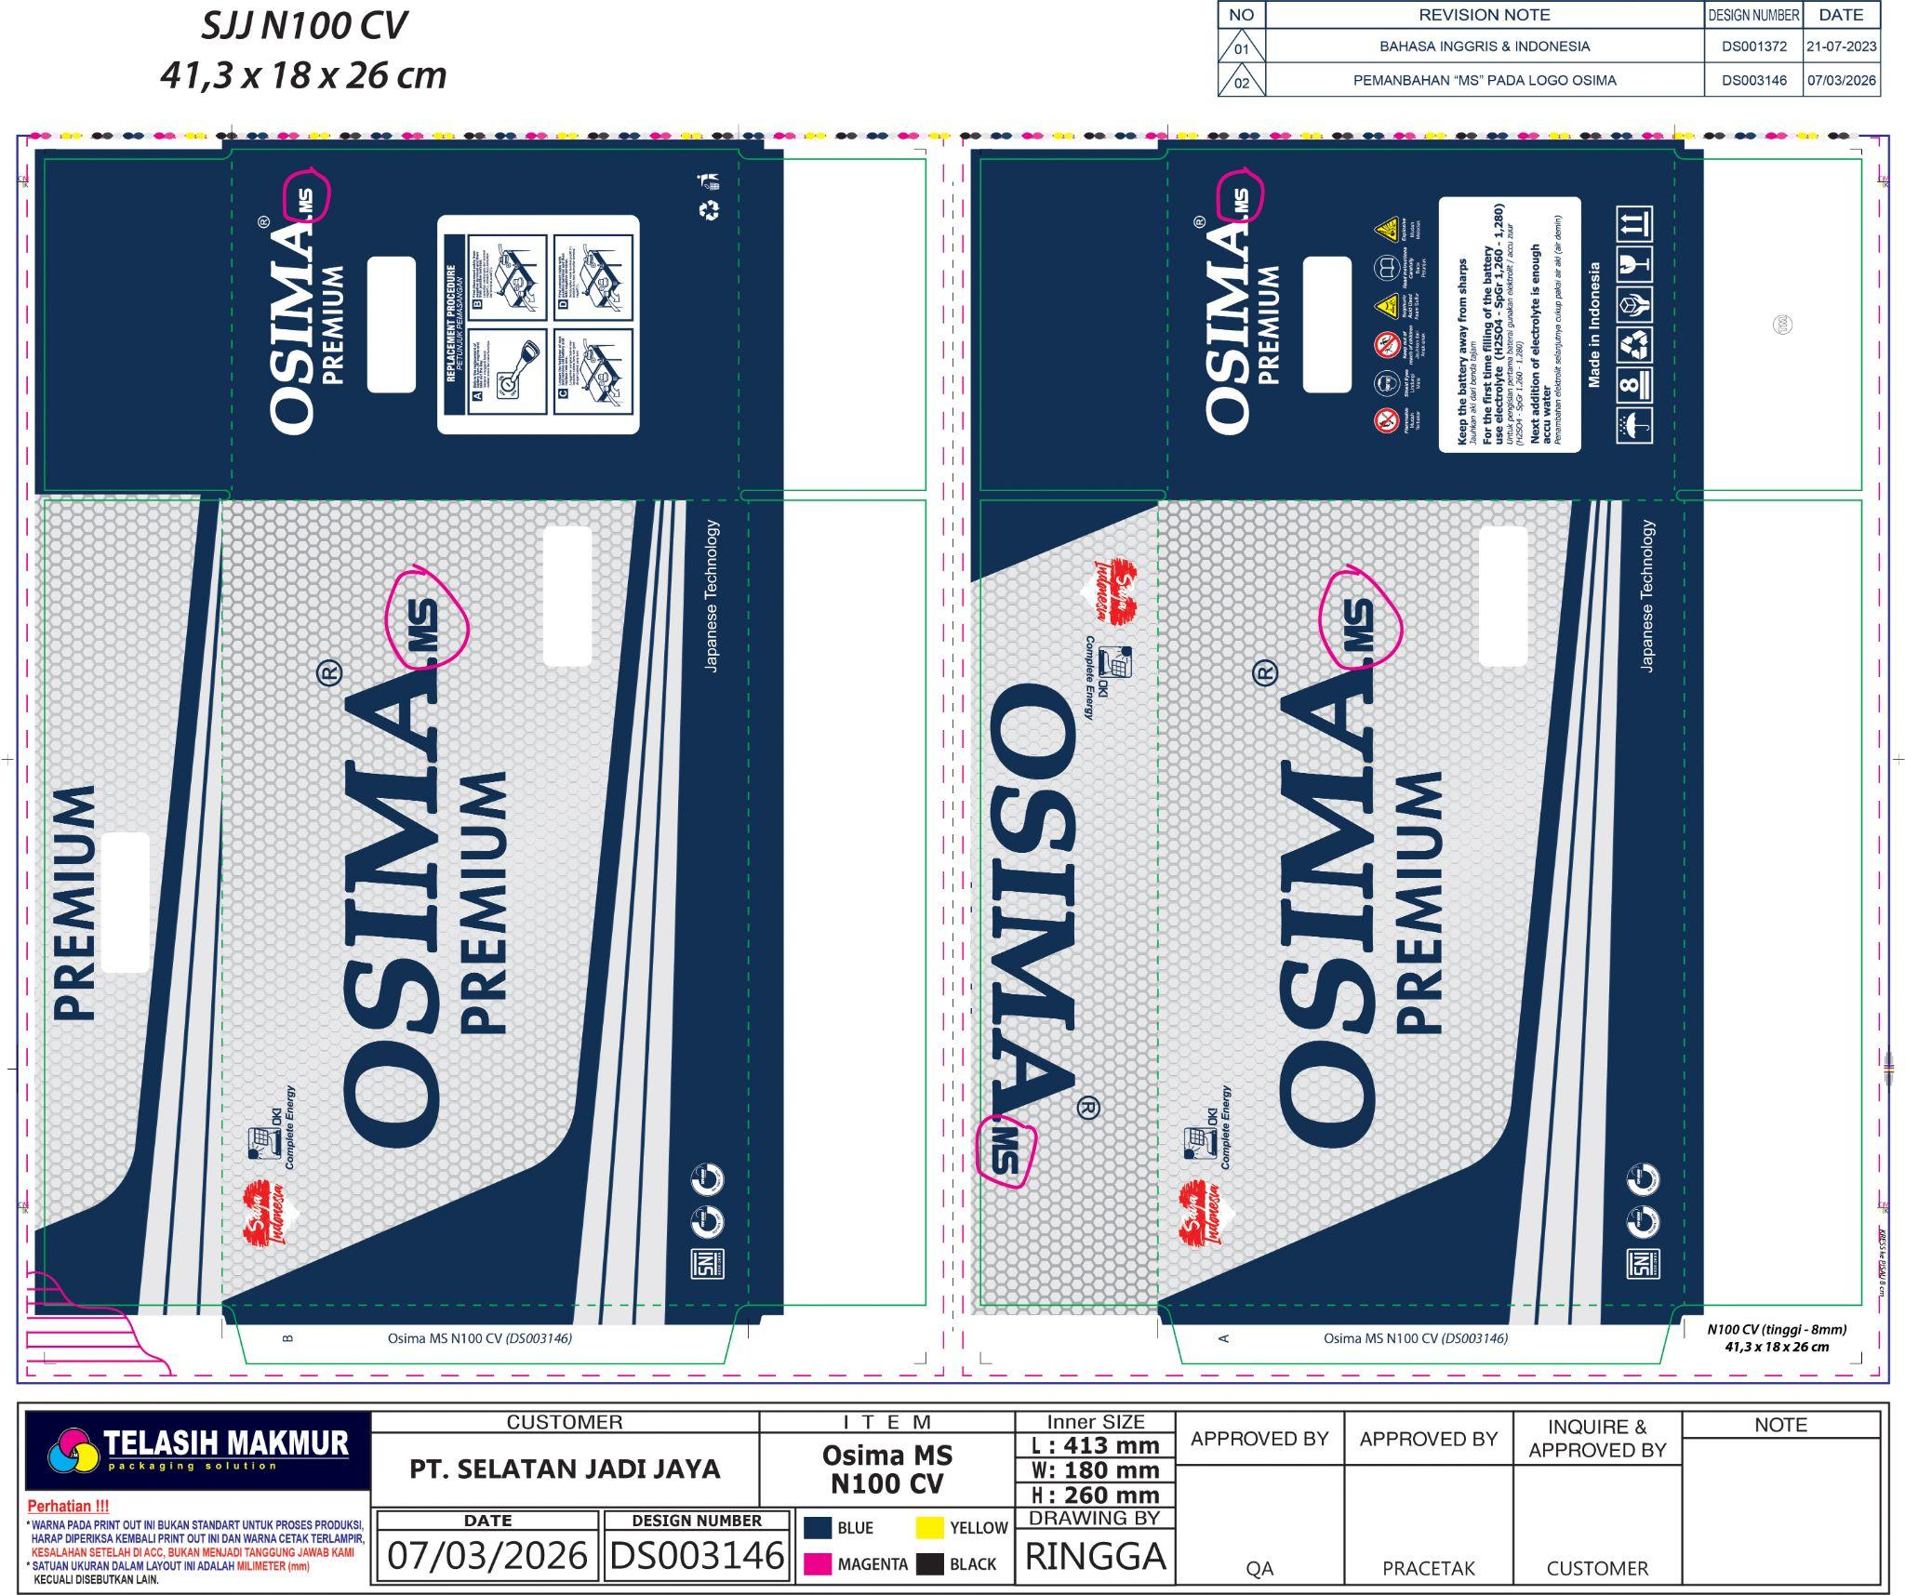
Bentuk: |  |  |  | Bentuk Sambungan: | Warna Pertama: CS
 |  |  |  | Double Join | Unit 1: | BLACK
 |  |  |  |  | Unit 2: | CYAN
 |  |  |  | Isi dalam Satu Cetakan: | Unit 3: | MAGENTA
 |  |  |  | 1 UP | Unit 4: | YELLOW
 |  |  |  |  | Warna Kedua:
 |  |  |  | Keterangan: | Unit 1:
 |  |  |  | - | Unit 2:
 |  |  |  |  | Unit 3:
 |  |  |  |  | Unit 4:
 |  |  |  | Urutan Pekerjaan: | ACC E-mail: | 2026-03-07
 |  |  |  | Potong Bahan | Digital: | 2026-03-10
 |  |  |  | Cetak di mesin : Lithrone G40 | Box Polos: | 2021-03-18
 |  |  |  | Potong Uk. 64,5 x 48 cm | Di ACC Oleh: | Pak Habibi
 |  |  |  | QC | ACC Digital: | 2026-03-14
 |  |  |  | Laminating Glossy
 |  |  |  | Laminasi
 |  |  |  | Plong Belakang
 |  |  |  | Kupas
 |  |  |  | Lem Samping
 |  |  |  | Hitung
 |  |  |  | Pack (10 biji / pack)

ACC PROOF PRIINT (DIGITAL + CETAK) HARUS DILAMPIRKAN BERSAMA MASTER CARD

Mengetahui:
Desainer | Marketing | PPIC | QA | Plant Manager

Potongan
